Estadísticas
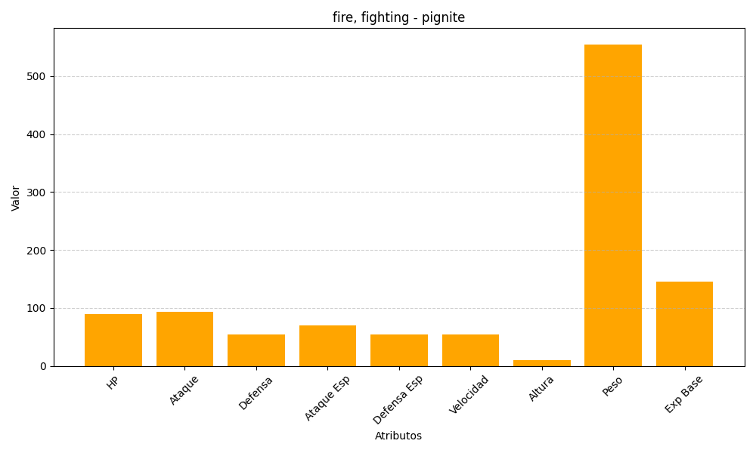
ID | Nombre | Tipo | HP | Ataque | Defensa | Ataque Especial | Defensa Especial | Velocidad | Altura | Peso | Experiencia Base
499 | pignite | fire, fighting | 90 | 93 | 55 | 70 | 55 | 55 | 10 | 555 | 146

